Product details
 | SpinetiX PORTFOLIO
PLAYER
 | PRODUKTBILD | NAME | SPINETIX SKU | AUSFÜHRLICHE BESCHREIBUNG | KURZBESCHREIBUNG | BILDER UND VIDEOS | TECHNISCHE SPEZIFIKATIONEN | UPC
 | 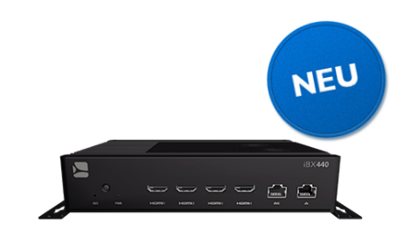 | iBX440 | SX-HW-IBX440 | Der iBX440 ist ein qualitativ erstklassiger Digital Signage Player, der für Videowandanwendungen und hochauflösende LED-Wände konzipiert wurde. Er basiert auf dem Betriebssystem DSOS™. Wir sind stolz darauf, Ihnen mitzuteilen, dass der Player von SpinetiX in Taiwan hergestellt wird. Seine Konstruktion erfolgt mit höchster Sorgfalt und auf Basis neuester Technologien. Dieser Player weist vier HDMI-Ausgänge auf, von denen jeder, bei einer perfekten Synchronisierung, eine beeindruckende Auflösung von 4K bei 60 Bildwiederholungen pro Sekunde bietet. Im Zusammenspiel mit SpinetiX ARYA™ CMS und der Elementi Software ist der iBX440 unsere Wahl für beeindruckendste optische Inhalte auf Videowänden und großen LED-Installationen. Entdecken Sie den iBX440 und seine Fähigkeiten auf unserer offiziellen Webseite: https://www.spinetix.com/de/iBX440 Hauptmerkmale: - 4x HDMI-Ausgänge für hochauflösende 4K Videowände bei 60 FPS - Kompatibel mit SpinetiX ARYA™ CMS - Kompatibel mit Elementi Digital Signage Software und ihren über 250 Widgets - Erweiterte Funktionen aktivierbar mit DSOS-Lizenzen - Kompaktes Design mit externer Luftkühlung - Neueste Generation Intel® Core™ Prozessor - DSOS™ von SpinetiX – speziell für Digital Signage entwickeltes Betriebssystem - 128 GB interner Speicher - Entwickelt für den 24/7 Betrieb - 3 Jahre Garantie inklusive, erweiterbar auf 5 Jahre | Der iBX440 ist ein qualitativ erstklassiger Digital Signage Player, der für Videowandanwendungen und hochauflösende LED-Wände konzipiert wurde. Wir sind stolz darauf, Ihnen mitzuteilen, dass der Player von SpinetiX in Taiwan hergestellt wird. Dieser Player weist vier HDMI-Ausgänge auf, von denen jeder, bei einer perfekten Synchronisierung, eine beeindruckende Auflösung von 4K bei 60 FPS. Im Zusammenspiel mit SpinetiX ARYA™ CMS und der Elementi Software ist der iBX440 unsere Wahl für beeindruckendste optische Inhalte auf Videowänden und großen LED-Installationen. : https://www.spinetix.com/de/ibx440 | Klicken Sie hier für die iBX440 Produktseite | Clicken Sie hier für die technischen Spezifikationen des iBX440 | 7629999631939
 |  |  |  |  |  | Klicken Sie hier für iBX440 Bilder
 |  |  |  |  |  | Klicken Sie hier für das iBX440 Einführungsvideo
 |  |  |  |  |  | iBX440 Einführungsvideo bald verfügbar
 |  | iBX410 | SX-HW-IBX410 | Der iBX410 ist der neueste hochmoderne Digital Signage Player für den kommerziellen Einsatz, stolz in Taiwan von SpinetiX hergestellt. Entwickelt mit neuester Technologie und präziser Ingenieurskunst, verfügt dieser außergewöhnliche Media Player über einen einzigen HDMI-Ausgang und beeindruckende 4K@60 fps Fähigkeiten, um atemberaubende visuelle Darstellungen und unvergleichliche Leistung zu liefern. Mit einem schlanken und kompakten Design, einer Höhe von weniger als 22 mm/0,85 Zoll, setzt der iBX410 neue Maßstäbe in Bezug auf Kompaktheit, ohne dabei an Leistung einzubüßen. Das lüfterlose Design sorgt für geräuschlosen Betrieb und macht ihn für eine Vielzahl von Umgebungen geeignet. Ausgestattet mit einem fortschrittlichen Intel® Atom® Prozessor und betrieben vom robusten DSOS™ Betriebssystem, das speziell für Digital Signage entwickelt wurde, garantiert der iBX410 eine beispiellose Vielseitigkeit und Zuverlässigkeit für alle Anwendungen im Bereich der Beschilderung. Dank seiner robusten Leistung und Flexibilität ist er die ideale Wahl für verschiedene Branchen und bietet ein immersives und fesselndes visuelles Erlebnis. Entdecken Sie weitere Informationen über den herausragenden iBX410 und seine bemerkenswerten Fähigkeiten auf unserer offiziellen Website: https://www.spinetix.com/de/iBX410 Hauptmerkmale: -Kompatibel mit ARYA™ CMS -Kompatibel mit der Elementi Digital Signage Software and ihren mehr als 250 Widgets -Erweiterte Funktionen verfügbar über DSOS Lizenzen -Lüfterlos, kompakt und in flacher Bauweise gestaltet -Intel® Atom® Prozessor der neuesten Generation -DSOS™ von SpinetiX – speziell für das Signage entworfene, ressourcenschonende Betriebssystem -4K | bereit für 60 fps -128 GB interner Speicherplatz -Ausgerichtet für einen Betrieb rund um die Uhr -3-Jahres-Garantie inklusive, verlängerbar auf 5 Jahre Netzteil enthalten Technische daten herunterladen: https://www.spinetix.com/ibx410/specs-de | Der iBX410 ist der neueste hochmoderne Digital Signage Player für den kommerziellen Einsatz, stolz in Taiwan von SpinetiX hergestellt. Ausgestattet mit einem fortschrittlichen Intel® Atom® Prozessor und betrieben vom robusten DSOS™ Betriebssystem, das speziell für Digital Signage entwickelt wurde, verfügt der iBX410 über einen einzigen HDMI-Ausgang und beeindruckende 4K@60 fps Fähigkeiten, um atemberaubende visuelle Darstellungen und unvergleichliche Leistung zu liefern. Erfahren Sie mehr: https://www.spinetix.com/de/ibx410 | Klicken Sie hier für die iBX410 Produktseite | Clicken Sie hier für die technischen Spezifikationen des iBX410 | 7629999842717
 |  |  |  |  |  | Klicken Sie hier für iBX410 Bilder
 |  |  |  |  |  | Klicken Sie hier für das iBX410 Einführungsvideo
 |  |  |  |  |  | Klicken Sie hier für das iBX410-Einstiegsvideo
 |  | iBX410 | SX-HW-IBX410 | Der iBX410W ist der neueste hochmoderne Digital Signage Player für den kommerziellen Einsatz, stolz in Taiwan von SpinetiX hergestellt. Entwickelt mit neuester Technologie und präziser Ingenieurskunst, verfügt dieser außergewöhnliche Media Player über einen einzigen HDMI-Ausgang und beeindruckende 4K@60 fps Fähigkeiten, um atemberaubende visuelle Darstellungen und unvergleichliche Leistung zu liefern. Mit einem schlanken und kompakten Design, einer Höhe von weniger als 22 mm/0,85 Zoll, setzt der iBX410W neue Maßstäbe in Bezug auf Kompaktheit, ohne dabei an Leistung einzubüßen. Das lüfterlose Design sorgt für geräuschlosen Betrieb und macht ihn für eine Vielzahl von Umgebungen geeignet. Ausgestattet mit WLAN, einem fortschrittlichen Intel® Atom® Prozessor und betrieben vom robusten DSOS™ Betriebssystem, das speziell für Digital Signage entwickelt wurde, garantiert der iBX410W eine beispiellose Vielseitigkeit und Zuverlässigkeit für alle Anwendungen im Bereich der Beschilderung. Dank seiner robusten Leistung und Flexibilität ist er die ideale Wahl für verschiedene Branchen und bietet ein immersives und fesselndes visuelles Erlebnis. Entdecken Sie weitere Informationen über den herausragenden iBX410W und seine bemerkenswerten Fähigkeiten auf unserer offiziellen Website: https://www.spinetix.com/de/iBX410w Hauptmerkmale: -Kompatibel mit ARYA™ CMS -Kompatibel mit der Elementi Digital Signage Software and ihren mehr als 250 Widgets -Erweiterte Funktionen verfügbar über DSOS Lizenzen -Lüfterlos, kompakt und in flacher Bauweise gestaltet -Intel® Atom® Prozessor der neuesten Generation -DSOS™ von SpinetiX – speziell für das Signage entworfene, ressourcenschonende Betriebssystem -4K | bereit für 60 fps -128 GB interner Speicherplatz -Ausgerichtet für einen Betrieb rund um die Uhr -WLAN-Funktion -3-Jahres-Garantie inklusive, verlängerbar auf 5 Jahre Netzteil enthalten Technische daten herunterladen: https://www.spinetix.com/ibx410w/specs-de | Der iBX410W ist der neueste hochmoderne Digital Signage Player für den kommerziellen Einsatz, stolz in Taiwan von SpinetiX hergestellt. Ausgestattet mit WLAN, einem fortschrittlichen Intel® Atom® Prozessor und betrieben vom robusten DSOS™ Betriebssystem, das speziell für Digital Signage entwickelt wurde, verfügt der iBX410W über einen einzigen HDMI-Ausgang und beeindruckende 4K@60 fps Fähigkeiten, um atemberaubende visuelle Darstellungen und unvergleichliche Leistung zu liefern. Erfahren Sie mehr: https://www.spinetix.com/de/ibx410w | Klicken Sie hier für die iBX410 Produktseite | Clicken Sie hier für die technischen Spezifikationen des iBX410 | 7629999806443
 |  |  |  |  |  | Klicken Sie hier für iBX410 Bilder

 |  | HMP400 | SX-HW-HMP400 | Der HMP400 ist der Digital Signage Player der vierten Generation der preisgekrönten HMP-Serie von SpinetiX entscheidend für den Erfolg Ihrer Mission. Einige der Hauptmerkmale des HMP400 sind die 4K Wiedergabe mit 60fps, HTML5 und PoE+. Mit seinem Intel® Atom® Prozessor und dem DSOS™ Betriebssystem für das Digital Signage weist der HMP400 eine maximale Leistungsfähigkeit und Flexibilität für jegliche Signage Anwendung auf. Mehr erfahren: https://www.spinetix.com/de/hmp400 Hauptmerkmale: -Kompatibel mit ARYA™ CMS -Kompatibel mit der Elementi Digital Signage Software and ihren mehr als 250 Widgets -Erweiterte Funktionen verfügbar über DSOS Lizenzen -Professioneller, langlebiger Digital Signage Player, ausgelegt für 24/7-Nutzung -Staubgeschützt, für extreme Bedingungen entwickelt -Verschliessssbare HDMI- und USB-C-Anschlüsse -Lüfterlos, kompakt, flaches Design -Intel® Atom® processor -DSOS™ von SpinetiX – speziell für das Signage entworfene, ressourcenschonende Betriebssystem -Unterstützt 4K | 60 fps -Power over Ethernet (PoE+) -3 Jahre Garantie In der Schweiz entwickelt, in Deutschland hergestellt. Technische daten herunterladen: https://www.spinetix.com/HMP400/specs-de | Der HMP400 ist der Digital Signage Player der vierten Generation der preisgekrönten HMP-Serie von SpinetiX entscheidend für den Erfolg Ihrer Mission und in Deutschland von SpinetiX hergestellt wird. Einige der Hauptmerkmale des HMP400 sind die 4K Wiedergabe mit 60fps, HTML5 und PoE+. Erfahren Sie mehr: https://www.spinetix.com/de/hmp400 | Klicken Sie hier für die HMP400-Produktseite | Clicken Sie hier für die technischen Spezifikationen des HMP400 | 7629999762350
 |  |  |  |  |  | Klicken Sie hier für HMP400-Player-Bilder
 |  |  |  |  |  | Klicken Sie hier für das HMP400-Einstiegsvideo
 | 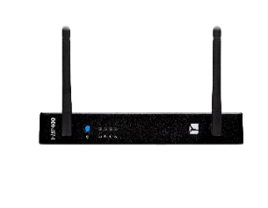 | HMP400W | SX-HW-HMP400W | Der HMP400W ist der Digital Signage Player der vierten Generation der preisgekrönten HMP-Serie von SpinetiX entscheidend für den Erfolg Ihrer Mission. Zusätzlich zur Wiedergabe in 4K mit 60fps, HTML5 und PoE+ kann der Player ebenfalls drahtlos per WLAN verbunden werden. Mit seinem Intel® Atom® Prozessor und dem DSOS™ Betriebssystem für das Digital Signage weist der HMP400 eine maximale Leistungsfähigkeit und Flexibilität für jegliche Signage Anwendung auf. https://www.spinetix.com/de/hmp400w Hauptmerkmale: -Kompatibel mit ARYA™ CMS -Kompatibel mit der Elementi Digital Signage Software and ihren mehr als 250 Widgets -Erweiterte Funktionen verfügbar über DSOS Lizenzen -Professioneller, langlebiger Digital Signage Player, ausgelegt für 24/7-Nutzung -Staubgeschützt, für extreme Bedingungen entwickelt -Verschliessssbare HDMI- und USB-C-Anschlüsse -Lüfterlos, kompakt, flaches Design -Intel® Atom® processor -DSOS™ von SpinetiX – speziell für das Signage entworfene, ressourcenschonende Betriebssystem -Unterstützt 4K | 60 fps -Power over Ethernet (PoE+) -WLAN-Funktion -3 Jahre Garantie In der Schweiz entwickelt, in Deutschland hergestellt. Technische daten herunterladen: https://www.spinetix.com/HMP400/specs-de | Der HMP400W ist der Digital Signage Player der vierten Generation der preisgekrönten HMP-Serie von SpinetiX entscheidend für den Erfolg Ihrer Mission und in Deutschland von SpinetiX hergestellt wird. Einige der Hauptmerkmale des HMP400 sind die 4K Wiedergabe mit 60fps, HTML5, PoE+ un WLAN. Erfahren Sie mehr: https://www.spinetix.com/de/hmp400w | Klicken Sie hier für die HMP400W-Produktseite | Clicken Sie hier für die technischen Spezifikationen des HMP400W | 7629999305878
 |  |  |  |  |  | Klicken Sie hier für HMP400W-Player-Bilder
 |  |  |  |  |  | Klicken Sie hier für das HMP400W-Einstiegsvideo
 | 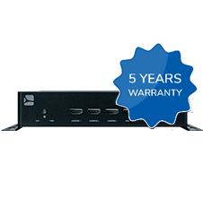 | 5-Jahres-Garantieverlängerung für Hardware - iBX440 | SX-WTY-IBX440 | Verlängerung der Garantie für die Hardware eines iBX440 Players von drei auf fünf Jahre. | Verlängerung der Garantie für die Hardware eines iBX440 Players von drei auf fünf Jahre. | Clicken Sie hier für Bilder | n/a | n/a
 |  | 5-Jahres-Garantieverlängerung für Hardware - iBX410 | SX-WTY-IBX410 | Verlängerung der Garantie für die Hardware eines iBX410 Players von drei auf fünf Jahre. | Verlängerung der Garantie für die Hardware eines iBX410 bzw. iBX410W Players von drei auf fünf Jahre. | Clicken Sie hier für Bilder | n/a | n/a
 | 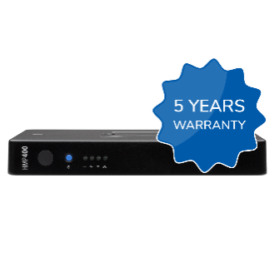 | 5-Jahres-Garantieverlängerung für Hardware - HMP400/W | SX-WTY-HMP400 | Verlängerung der Garantie für die Hardware eines HMP400 bzw. HMP400W Players von drei auf fünf Jahre. | Verlängerung der Garantie für die Hardware eines HMP400 bzw. HMP400W Players von drei auf fünf Jahre. | Clicken Sie hier für Bilder | n/a | n/a
ZUSATZAUSRÜSTUNG
 | PRODUKTBILD | NAME | SPINETIX SKU | BESCHREIBUNG |  | MEDIEN | TECHNISCHE SPEZIFIKATIONEN | UPC
 |  | iBX440 Netzteil | SX-HW-PDU-IBX440 | Ein speziell für den iBX440 konzipiertes Netzteil, für maximale Robustheit und Lebensdauer ausgewählt. 12 V DC, 84 W, mit verriegelbarem Stromanschluss. | Ein speziell für den iBX440 konzipiertes Netzteil, für maximale Robustheit und Lebensdauer ausgewählt. 12 V DC, 84 W, mit verriegelbarem Stromanschluss. | n/a | n/a | n/a
 |  | iBX410/410W Netzteil | SX-HW-PDU-IBX410 | Ein speziell für den iBX410 bzw. den iBX410W konzipiertes Netzteil, für maximale Robustheit und Lebensdauer ausgewählt. 12 V DC, 60 W, mit verriegelbarem Stromanschluss. | Ein speziell für den iBX410 bzw. den iBX410W konzipiertes Netzteil, für maximale Robustheit und Lebensdauer ausgewählt. 12 V DC, 60 W, mit verriegelbarem Stromanschluss. | n/a | n/a | n/a
 |  | HMP400/400W Netzteil | SX-HW-PD30 | Ein speziell für den HMP400 bzw. den HMP400W konzipiertes Netzteil für maximale Robustheit und Lebensdauer. Ein Adapter für die USA und die EU sind beigefügt. Die Player der HMP400 Serie können über das Ethernet mit Strom (PoE) versorgt werden. Alternativ können Sie Ihren Player mit diesem qualitativ hochwertigen externen USB-C Netzteil betreiben. | Ein speziell für den HMP400 bzw. den HMP400W konzipiertes Netzteil für maximale Robustheit und Lebensdauer. Ein Adapter für die USA und die EU sind beigefügt. | Clicken Sie hier für Bilder | n/a | 7629999180062
 | 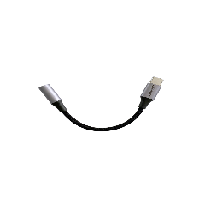 | HMP400/400W USB-C Audiokabel | SX-HW-UCAUD | Ein USB-C Audiokabel, um ein Audioausgabegerät mit dem HMP400/400W zu verbinden. | Ein USB-C Audiokabel, um ein Audioausgabegerät mit dem HMP400/400W zu verbinden. | Clicken Sie hier für Bilder | n/a | n/a
 |  | HMP400/400W USB-C serielles Kabel | SX-HW-UCSER | Ein serielles USB-C Kabel, um ein Gerät per RS232 mit dem HMP400/HMP400W zu verbinden. | Ein serielles USB-C Kabel, um ein Gerät per RS232 mit dem HMP400/HMP400W zu verbinden. | Clicken Sie hier für Bilder | n/a | n/a
 |  | iBX RS-232 serielles Kabel | SX-HW-RS-IBX | 1 RS-232 über spezielles RJ45-Zubehörkabel | 1 RS-232 über spezielles RJ45-Zubehörkabel | n/a | n/a | n/a
LIZENZEN & ABONNEMENTS
 | PRODUKTBILD | NAME | SPINETIX SKU | BESCHREIBUNG |  | MEDIEN | TECHNISCHE SPEZIFIKATIONEN | UPC
 |  | Elementi S | SX-SW-EL-S | Ein permanenter Elementi S-Lizenzschlüssel für einen PC, inklusive Updatepaket für das erste Jahr. Stellen Sie Inhalte auf bis zu 10 Bildschirmen mit mehr als 250 daten-gesteuerten, anpassbaren Widgets. Elementi ist die führende Software für fortschrittliche Digital Signage-Projekte, die Ihnen hilft, eine visuell reichhaltiges Erlebnis auf jeder Kombination von Bildschirmen in all Ihren Netzwerken zu bieten. Mit Elementi können Sie hochwirksame Projekte wie Videowände, interaktive Kioske und Live-Streaming-Videos erstellen. Erfahren Sie mehr unter: https://www.spinetix.com/de/software | Ein permanenter Elementi S-Lizenzschlüssel für einen PC, inklusive Updatepaket für das erste Jahr. Stellen Sie Inhalte auf bis zu 10 Bildschirmen mit mehr als 250 daten-gesteuerten, anpassbaren Widgets. | Clicken Sie hier für Bilder | n/a | 7629999030039
 |  | Elementi M | SX-SW-EL-M | Ein permanenter Elementi M-Lizenzschlüssel für einen PC, inklusive Updatepaket für das erste Jahr. Stellen Sie Inhalte auf bis zu 10 Bildschirmen mit mehr als 250 daten-gesteuerten, anpassbaren Widgets. Elementi ist die führende Software für fortschrittliche Digital Signage-Projekte, die Ihnen hilft, eine visuell reichhaltiges Erlebnis auf jeder Kombination von Bildschirmen in all Ihren Netzwerken zu bieten. Mit Elementi können Sie hochwirksame Projekte wie Videowände, interaktive Kioske und Live-Streaming-Videos erstellen. Erfahren Sie mehr unter: https://www.spinetix.com/de/software | Ein permanenter Elementi M-Lizenzschlüssel für einen PC, inklusive Updatepaket für das erste Jahr. Stellen Sie Inhalte auf bis zu 10 Bildschirmen mit mehr als 250 daten-gesteuerten, anpassbaren Widgets. | Clicken Sie hier für Bilder | n/a | 7629999030046
 |  | Elementi X | SX-SW-EL-X | Ein permanenter Elementi X-Lizenzschlüssel für einen PC, inklusive Updatepaket für das erste Jahr. Stellen Sie Inhalte auf bis zu 10 Bildschirmen mit mehr als 250 daten-gesteuerten, anpassbaren Widgets. Elementi ist die führende Software für fortschrittliche Digital Signage-Projekte, die Ihnen hilft, eine visuell reichhaltiges Erlebnis auf jeder Kombination von Bildschirmen in all Ihren Netzwerken zu bieten. Mit Elementi können Sie hochwirksame Projekte wie Videowände, interaktive Kioske und Live-Streaming-Videos erstellen. Erfahren Sie mehr unter: https://www.spinetix.com/de/software | Ein permanenter Elementi X-Lizenzschlüssel für einen PC, inklusive Updatepaket für das erste Jahr. Stellen Sie Inhalte auf bis zu 10 Bildschirmen mit mehr als 250 daten-gesteuerten, anpassbaren Widgets. | Clicken Sie hier für Bilder | n/a | 7629999030053
 | 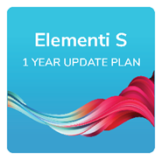 | Elementi S Update Plan 1-Jahr | SX-SW-UP1Y-EL-S | Ein Einjahres-Updatepaket, um Zugang zu neuen Softwareupdates für eine Elementi S Lizenz zu erhalten. Sichern Sie sich für ein Jahr den unbegrenzten Zugang zu den neuesten Softwarefunktionen, Verbesserungen, Optimierungen und den letzten Sicherheits-Patches. | Ein Einjahres-Updatepaket, um Zugang zu neuen Softwareupdates für eine Elementi S Lizenz zu erhalten. | Clicken Sie hier für Bilder | n/a | n/a
 |  | Elementi S Update Plan 3-Jahre | SX-SW-UP3Y-EL-S | Ein Dreijahres-Updatepaket, um Zugang zu neuen Softwareupdates für eine Elementi S Lizenz zu erhalten. Sichern Sie sich für drei Jahre den unbegrenzten Zugang zu den neuesten Softwarefunktionen, Verbesserungen, Optimierungen und den letzten Sicherheits-Patches. | Ein Dreijahres-Updatepaket, um Zugang zu neuen Softwareupdates für eine Elementi S Lizenz zu erhalten. | Clicken Sie hier für Bilder | n/a | n/a
 | 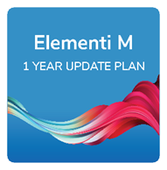 | Elementi M Update Plan 1-Jahr | SX-SW-UP1Y-EL-M | Ein Einjahres-Updatepaket, um Zugang zu neuen Softwareupdates für eine Elementi M Lizenz zu erhalten. Sichern Sie sich für ein Jahr den unbegrenzten Zugang zu den neuesten Softwarefunktionen, Verbesserungen, Optimierungen und den letzten Sicherheits-Patches. | Ein Einjahres-Updatepaket, um Zugang zu neuen Softwareupdates für eine Elementi M Lizenz zu erhalten | Clicken Sie hier für Bilder | n/a | n/a
 | 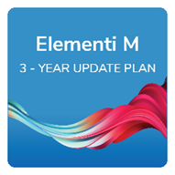 | Elementi M Update Plan 3-Jahre | SX-SW-UP3Y-EL-M | Ein Dreijahres-Updatepaket, um Zugang zu neuen Softwareupdates für eine Elementi M Lizenz zu erhalten. Sichern Sie sich für drei Jahre den unbegrenzten Zugang zu den neuesten Softwarefunktionen, Verbesserungen, Optimierungen und den letzten Sicherheits-Patches. | Ein Dreijahres-Updatepaket, um Zugang zu neuen Softwareupdates für eine Elementi M Lizenz zu erhalten. | Clicken Sie hier für Bilder | n/a | n/a
 | 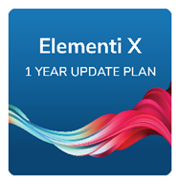 | Elementi X Update Plan 1-Jahr | SX-SW-UP1Y-EL-X | Ein Einjahres-Updatepaket, um Zugang zu neuen Softwareupdates für eine Elementi X Lizenz zu erhalten. Sichern Sie sich für ein Jahr den unbegrenzten Zugang zu den neuesten Softwarefunktionen, Verbesserungen, Optimierungen und den letzten Sicherheits-Patches. | Ein Einjahres-Updatepaket, um Zugang zu neuen Softwareupdates für eine Elementi X Lizenz zu erhalten. | Clicken Sie hier für Bilder | n/a | n/a
 |  | Elementi X Update Plan 3-Jahre | SX-SW-UP3Y-EL-X | Ein Dreijahres-Updatepaket, um Zugang zu neuen Softwareupdates für eine Elementi X Lizenz zu erhalten. Sichern Sie sich für drei Jahre den unbegrenzten Zugang zu den neuesten Softwarefunktionen, Verbesserungen, Optimierungen und den letzten Sicherheits-Patches. | Ein Dreijahres-Updatepaket, um Zugang zu neuen Softwareupdates für eine Elementi X Lizenz zu erhalten. | Clicken Sie hier für Bilder | n/a | n/a
 | 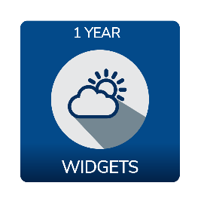 | Feature-Set - WIDGETS Jahresabonnement | SX-SUB-1Y-WID | Ein Jahresabonnement, das die Kompatibilität mit der Elementi-Software und den WIDGETS-Feature-Set ermöglicht. Das Abonnement, ist auf Jahresbasis zu erneuern, um WIDGETS-Feature-Set weiterhin auf dem Media Player verwenden zu können. Preis für einen kompatiblen Player. Das Abonnement kombiniert die Leistungsfähigkeit der Digital Signage Player SpinetiX HMP400 und HMP400W und die Vielseitigkeit der über 250 Widgets der Digital Signage Software SpinetiX Elementi. Füllen Sie jedes Display mit Inhalten, die automatisch mit Daten aus Ihren alltäglichen Tools wie Social Media, G-Suite oder Microsoft Office 365 aktualisiert werden. Widgets sind leicht anpassbar, einfach und leistungsstark, um daten-gesteuerte Inhalte zu liefern. | Ein Jahresabonnement, die die Kompatibilität mit der Elementi-Software und den WIDGETS-Feature-Set ermöglicht. Preis für einen kompatiblen Player. | Clicken Sie hier für Bilder | n/a | n/a
 | 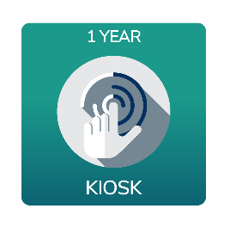 | Feature-Set - KIOSK Jahresabonnement | SX-SUB-1Y-KIOSK | Ein Jahresabonnement, das die Kompatibilität mit der Elementi-Software und den KIOSK-Feature-Set ermöglicht. Das Abonnement, ist auf Jahresbasis zu erneuern, um KIOSK-Feature-Set weiterhin auf dem Media Player verwenden zu können. Preis für einen kompatiblen Player. Das Abonnement kombiniert die Leistungsfähigkeit der Digital Signage Player SpinetiX HMP400 und HMP400W und die Vielseitigkeit der über 250 Widgets der Digital Signage Software SpinetiX Elementi. Füllen Sie jedes Display mit Inhalten, die automatisch mit Daten aus Ihren alltäglichen Tools wie Social Media, G-Suite oder Microsoft Office 365 aktualisiert werden. Widgets sind leicht anpassbar, einfach und leistungsstark, um daten-gesteuerte Inhalte zu liefern. | Ein Jahresabonnement, die die Kompatibilität mit der Elementi-Software und den KIOSK-Feature-Set ermöglicht. Preis für einen kompatiblen Player. | Clicken Sie hier für Bilder | n/a | n/a
 | 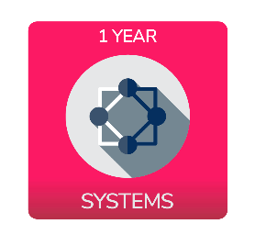 | Feature-Set - SYSTEMS Jahresabonnement | SX-SUB-1Y-SYS | Ein Jahresabonnement, das die Kompatibilität mit der Elementi-Software und den SYSTEMS-Feature-Set ermöglicht. Das Abonnement, ist auf Jahresbasis zu erneuern, um SYSTEMS-Feature-Set weiterhin auf dem Media Player verwenden zu können. Preis für einen kompatiblen Player. Das Abonnement kombiniert die Leistungsfähigkeit der Digital Signage Player SpinetiX HMP400 und HMP400W und die Vielseitigkeit der über 250 Widgets der Digital Signage Software SpinetiX Elementi. Füllen Sie jedes Display mit Inhalten, die automatisch mit Daten aus Ihren alltäglichen Tools wie Social Media, G-Suite oder Microsoft Office 365 aktualisiert werden. Widgets sind leicht anpassbar, einfach und leistungsstark, um daten-gesteuerte Inhalte zu liefern. | Ein Jahresabonnement, die die Kompatibilität mit der Elementi-Software und den SYSTEMS-Feature-Set ermöglicht. Preis für einen kompatiblen Player. | Clicken Sie hier für Bilder | n/a | n/a
 | 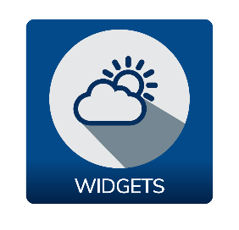 | Feature-Set - WIDGETS Permanente Lizenz | SX-LIC-WIDGETS | Eine Permanente Lizenz, die die Kompatibilität mit der Elementi-Software und den WIDGETS-Feature-Set ermöglicht. Preis für einen kompatiblen Player. Die Permanente Lizenz kombiniert die Leistungsfähigkeit der Digital Signage Player SpinetiX HMP400 und HMP400W und die Vielseitigkeit der über 250 Widgets der Digital Signage Software SpinetiX Elementi. Füllen Sie jedes Display mit Inhalten, die automatisch mit Daten aus Ihren alltäglichen Tools wie Social Media, G-Suite oder Microsoft Office 365 aktualisiert werden. Widgets sind leicht anpassbar, einfach und leistungsstark, um daten-gesteuerte Inhalte zu liefern. | Eine Permanente Lizenz, die die Kompatibilität mit der Elementi-Software und den WIDGETS-Feature-Set ermöglicht. | Clicken Sie hier für Bilder | n/a | n/a
 | 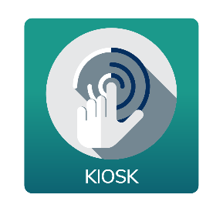 | Feature-Set - KIOSK Permanente Lizenz | SX-LIC-KIOSK | Eine Permanente Lizenz, die die Kompatibilität mit der Elementi-Software und den KIOSK-Feature-Set ermöglicht. Preis für einen kompatiblen Player. Die Permanente Lizenz kombiniert die Leistungsfähigkeit der Digital Signage Player SpinetiX HMP400 und HMP400W und die Vielseitigkeit der über 250 Widgets der Digital Signage Software SpinetiX Elementi. Füllen Sie jedes Display mit Inhalten, die automatisch mit Daten aus Ihren alltäglichen Tools wie Social Media, G-Suite oder Microsoft Office 365 aktualisiert werden. Widgets sind leicht anpassbar, einfach und leistungsstark, um daten-gesteuerte Inhalte zu liefern. | Eine Permanente Lizenz, die die Kompatibilität mit der Elementi-Software und den KIOSK-Feature-Set ermöglicht. | Clicken Sie hier für Bilder | n/a | n/a
 | 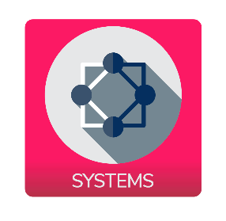 | Feature-Set - SYSTEMS Permanente Lizenz | SX-LIC-SYSTEMS | Eine Permanente Lizenz, die die Kompatibilität mit der Elementi-Software und den SYSTEMS-Feature-Set ermöglicht. Preis für einen kompatiblen Player. Die Permanente Lizenz kombiniert die Leistungsfähigkeit der Digital Signage Player SpinetiX HMP400 und HMP400W und die Vielseitigkeit der über 250 Widgets der Digital Signage Software SpinetiX Elementi. Füllen Sie jedes Display mit Inhalten, die automatisch mit Daten aus Ihren alltäglichen Tools wie Social Media, G-Suite oder Microsoft Office 365 aktualisiert werden. Widgets sind leicht anpassbar, einfach und leistungsstark, um daten-gesteuerte Inhalte zu liefern. | Eine Permanente Lizenz, die die Kompatibilität mit der Elementi-Software und den SYSTEMS-Feature-Set ermöglicht. | Clicken Sie hier für Bilder | n/a | n/a
 | 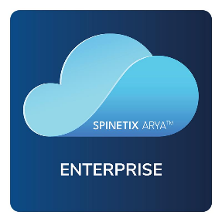 | SpinetiX ARYA™ Enterprise Jahresabonnement | SX-SUB-ARYA-ENT | Ein Jahresabonnement für einen kompatiblen Player für den Zugriff auf Enterprise-Funktionen innerhalb der Cloud-basierten Anwendung SpinetiX ARYA. Das Abonnement ist jährlich zu erneuern, damit die Enterprise-Funktionen in SpinetiX ARYA gewahrt bleiben. | Ein Jahresabonnement für einen kompatiblen Player für den Zugriff auf Enterprise-Funktionen innerhalb der Cloud-basierten Anwendung SpinetiX ARYA. | Clicken Sie hier für Bilder | n/a | n/a
 | 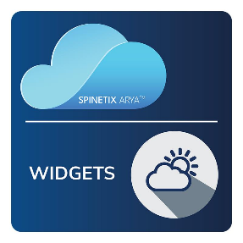 | SpinetiX ARYA™ WIDGETS Jahresabonnement | SX-SUB-ARYA-WID | Abonnement zur Aktivierung des SpinetiX ARYA Enterprise Plan sowie der WIDGETS-Funktionen in einem bestimmten Konto. Die Abonnementgebühr wird nach Kontokapazität und Dauer des Abonnements berechnet. Die Kontokapazität ist die maximale Anzahl von Spielern, die mit dem SpinetiX ARYA-Konto gekoppelt werden können. Die Mindestdauer des Abonnements beträgt 12 Monate. Das Abonnement verlängert sich automatisch um 12 Monate, es sei denn, SpinetiX wird vor Ablauf des aktuellen Abonnementzeitraums schriftlich darüber informiert. Entdecken Sie alle Vorteile dieses Plans unter: https://www.spinetix.com/arya | Abonnement zur Aktivierung des SpinetiX ARYA Enterprise Plan sowie der WIDGETS-Funktionen in einem bestimmten Konto. | Clicken Sie hier für Bilder | n/a | n/a
 | 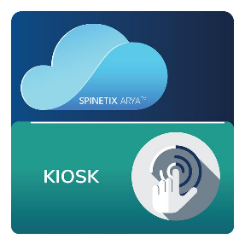 | SpinetiX ARYA™ KIOSK Jahresabonnement | SX-SUB-ARYA-KIOSK | Abonnement zur Aktivierung des SpinetiX ARYA Enterprise Plan sowie der KIOSK-Funktionen in einem bestimmten Konto. Die Abonnementgebühr wird nach Kontokapazität und Dauer des Abonnements berechnet. Die Kontokapazität ist die maximale Anzahl von Spielern, die mit dem SpinetiX ARYA-Konto gekoppelt werden können. Die Mindestdauer des Abonnements beträgt 12 Monate. Das Abonnement verlängert sich automatisch um 12 Monate, es sei denn, SpinetiX wird vor Ablauf des aktuellen Abonnementzeitraums schriftlich darüber informiert. Entdecken Sie alle Vorteile dieses Plans unter: https://www.spinetix.com/arya | Abonnement zur Aktivierung des SpinetiX ARYA Enterprise Plan sowie der KIOSK-Funktionen in einem bestimmten Konto. | Clicken Sie hier für Bilder | n/a | n/a
 | 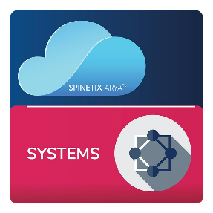 | SpinetiX ARYA™ SYSTEMS Jahresabonnement | SX-SUB-ARYA-SYS | Abonnement zur Aktivierung des SpinetiX ARYA Enterprise Plan sowie der SYSTEMS-Funktionen in einem bestimmten Konto. Die Abonnementgebühr wird nach Kontokapazität und Dauer des Abonnements berechnet. Die Kontokapazität ist die maximale Anzahl von Spielern, die mit dem SpinetiX ARYA-Konto gekoppelt werden können. Die Mindestdauer des Abonnements beträgt 12 Monate. Das Abonnement verlängert sich automatisch um 12 Monate, es sei denn, SpinetiX wird vor Ablauf des aktuellen Abonnementzeitraums schriftlich darüber informiert. Entdecken Sie alle Vorteile dieses Plans unter: https://www.spinetix.com/arya | Abonnement zur Aktivierung des SpinetiX ARYA Enterprise Plan sowie der SYSTEMS-Funktionen in einem bestimmten Konto. | Clicken Sie hier für Bilder | n/a | n/a

DIENSTLEISTUNGEN
 | PRODUKTBILD | NAME | SPINETIX SKU | BESCHREIBUNG |  | MEDIEN | TECHNISCHE SPEZIFIKATIONEN | UPC
 |  | SpinetiX Data Storage Region Migration Service | SX-SE-DATA-MIGRATE | Detailbeschreibung: Dieser Service bietet die Dienstleistung einer einmaligen Migration von Kunden- und Nutzerdaten von der Region, in der die Daten aktuell erfasst sind, zu einer anderen Region. Dieser Vorgang beinhaltet die Rekonfigurierung des Single Sign-On (SSO), falls diese Funktion bereits aktiviert wurde. Die Migration stellt sicher, dass Kontinuität und Regelkonformität der Daten, die gemäß den spezifischen Vorgaben am Sitz des Kunden gelten, eingehalten werden. | Kurzbeschreibung: Einmalige Migration von Kunden- und Nutzerdaten zu einer neuen SpinetiX-Datenerfassungsregion, falls erforderlich inklusive einer Rekonfigurierung des SSO. | Clicken Sie hier für Bilder | Klicken Sie hier für das technische Datenblatt des Service | n/a
 | 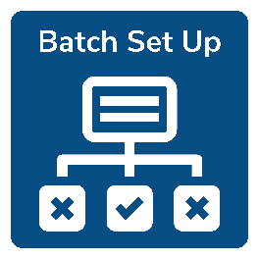 | ARYA - Batch Setup | SX-SE-ARYA-BATCH | Einrichtung aller Ihrer Spieler in dem vorgesehenen SpinetiX ARYA™ Enterprise-Konto auf einmal. Die Player befinden sich mit den richtigen Einstellungen im Konto, einschließlich: Playernamen, Seriennummern, Auflösung, Bildschirmausrichtung, Zeitzone, Audioeinstellungen und Playeradressen. Dieser Service wird gemäß den Allgemeinen Verkaufsbedingungen von SpinetiX geliefert. Für weitere Einzelheiten: https://www.spinetix.com/legal | Einrichtung aller Ihrer Spieler in dem vorgesehenen SpinetiX ARYA™ Enterprise-Konto auf einmal. | Clicken Sie hier für Bilder | n/a | n/a
 | 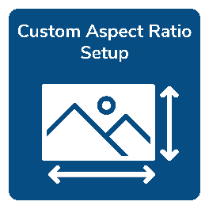 | ARYA - Custom Aspect Ratio Setup | SX-SE-ARYA-RATIO | Einrichtung einer benutzerdefinierten Leinwand innerhalb des angegebenen SpinetiX ARYA™ Enterprise-Kontos, um die Erstellung von Inhalten für die spezifische Auflösung des Displays zu ermöglichen. Dieser Service wird gemäß den Allgemeinen Verkaufsbedingungen von SpinetiX geliefert. Für weitere Einzelheiten: https://www.spinetix.com/legal | Einrichtung einer benutzerdefinierten Leinwand innerhalb des angegebenen SpinetiX ARYA™ Enterprise-Kontos, um die Erstellung von Inhalten für die spezifische Auflösung des Displays zu ermöglichen. | Clicken Sie hier für Bilder | n/a | n/a
 |  | ARYA - Onboarding Training | SX-SE-ARYA-TRAIN | SpinetiX ARYA™ Enterprise Kundeneinführung durch SpinetiX-Experten. Der Service umfasst 2 Sitzungen mit je 1 Stunde Live-Online-Schulung, um den Kunden bei der Orientierung mit dem Produkt zu helfen. Dieser Service wird gemäß den Allgemeinen Verkaufsbedingungen von SpinetiX angeboten. Für weitere Einzelheiten: https://www.spinetix.com/legal | SpinetiX ARYA™ Enterprise Kundeneinführung durch SpinetiX-Experten. Der Service umfasst 2 Sitzungen mit je 1 Stunde Live-Online-Schulung, um den Kunden bei der Orientierung mit dem Produkt zu helfen. | Clicken Sie hier für Bilder | n/a | n/a
 |  | SpinetiX HUB - SSO Activation | SX-SE-HUB-SSO | Professionelle Einrichtung des SpinetiX HUB-Endkundenkontos durch SpinetiX-Experten, um eine Single-Sign-On (SSO)-Aktivierung mit dem Benutzerverzeichnis des Kunden zu ermöglichen, wobei die Benutzerauthentifizierung vom Kunden gesteuert wird. Dieser Service wird gemäß den Allgemeinen Verkaufsbedingungen von SpinetiX erbracht. Für weitere Einzelheiten: https://www.spinetix.com/legal | Professionelle Einrichtung des SpinetiX HUB-Endkundenkontos durch SpinetiX-Experten, um eine Single-Sign-On (SSO)-Aktivierung mit dem Benutzerverzeichnis des Kunden zu ermöglichen, wobei die Benutzerauthentifizierung vom Kunden gesteuert wird. | Clicken Sie hier für Bilder | n/a | n/a
 | 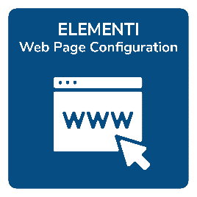 | Elementi - Web Page Configuration | SX-SE-EL-WEBCONFIG | Konfiguration der Elementi-Webseitenschicht durch die Experten von SpinetiX, um automatisch die Authentifizierungsschritte durchzuführen, die für die Anzeige von Inhalten mit Hilfe eines speziell geschriebenen Webrobot-Skripts erforderlich sind. Dieser Service wird gemäß den Allgemeinen Verkaufsbedingungen von SpinetiX geliefert. Für weitere Einzelheiten: https://www.spinetix.com/legal | Konfiguration der Elementi-Webseitenschicht durch die Experten von SpinetiX. | Clicken Sie hier für Bilder | n/a | n/a

